Kyrkböcker
Information om fortsatt släktforskning

Anders Johansson är stamfader och Emma stammoder för den släkt som kom att ta namnet Angervall.
Den släkttavla som finns börjar alltså med Anders och Emma, men för den som är intresserad av släktforskning
börjar resan där. För att ge ett exempel på detta har jag sökt information om Anders sedan han föddes 1850.

I "Digitalt Arkiv" som finns på nätet kan man titta i alla kyrkböcker i hela landet fram till 1920-45. Senare än så finns inget
på nätet eftersom uppgifter i kyrkoböcker är konfidentiella i minst 70 år som standard. Dessutom är det inte säkert att det är nyligen inläst.

I Anders fall har jag kunnat följa honom till 1928, därefter måste man kontakta landsarkivet i Göteborg för att få mer information.

Det enklaste sättet att börja leta efter Anders rötter är att börja med födelseboken i Stora Lundby eftersom man enbart behöver veta födesledatum för att enkelt hitta informationen.
Det är mycket svårare att hitta info i församlingsböcker eftersom det kräver att man vet på vilken adress/gård han bodde, eller så får man leta igenom allt och söka på födelsedatum.
I det här fallet vet vi alltså att Anders föddes 27/5 1850 och dessutom att han bodde på Stannum, Västra Högen.

I Stora Lundbys födelse- och dopbok hittar vi honom i boken som heter C:4 och på sidan 2.
Här kan vi också se att hans föräldrar heter Johannes Olofsson och Anna Catharina Andersdotter, åtminstone tolkar jag texten så. Här nedan finns sidan från boken.

Nästa steg är att titta i församlingsboken detta år, alltså 1850, eftersom familjen måste finnas där och eftersom vi vet var de bodde är det enkelt. I början av de flesta böcker finns nämligen en innehållsförteckning.
Vi hittar familjen i Stora Lundby AI:10 på sidan 45, egentligen 46. Boken sträcker sig från 1846-1854. Längst ut till höger kan man se att de flyttar till Stenared i Bergum 1853.

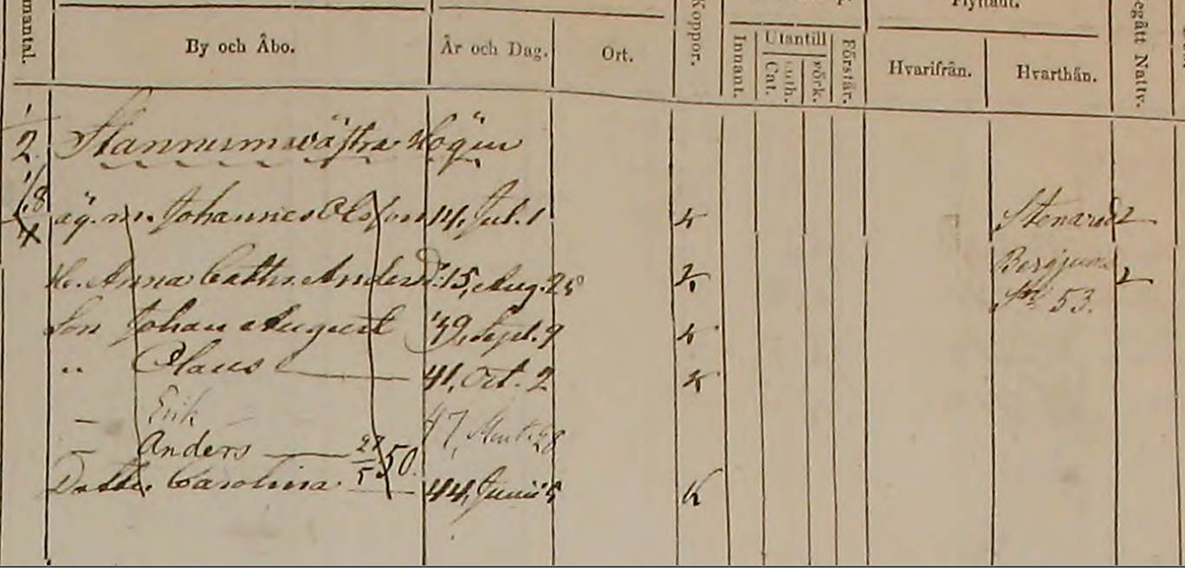

I Bergum AI:8 sidan 49 hittar vi familjen igen och man kan alltså se att de var inflyttade från Västra Högen. Boken sträcker sig fram till 1855.
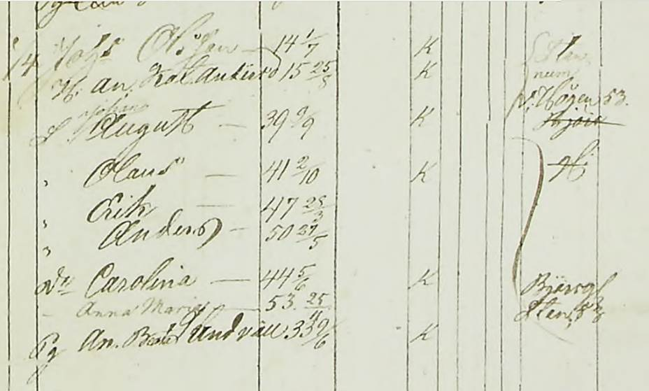

I nästa bok Bergum AI:9 som går från 1856-1864 kan man på sidan 49 se att modern avled 1859, alltså när Anders bara var 9 år.
Att inte ha en mamma, måste ha varit enormt besvärligt och man hoppas förstås att hans pappa ska gifta om sig. Vi ser också att de flesta barnen flyttar under den här tiden.

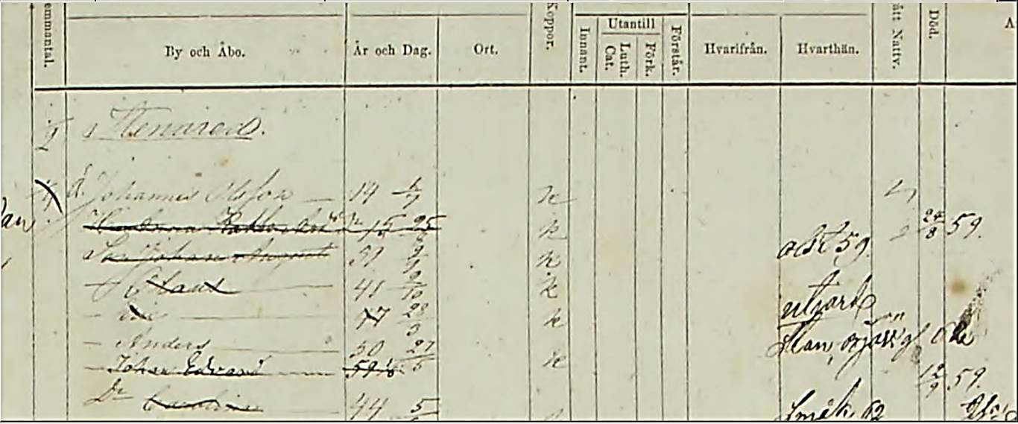

Modern

I nästa bok Bergum AI:10 som går från 1865-72 kan man på sidan 49 se att fadern inte gift om sig och att Anders och yngsta barnet Anna är de enda som är kvar.
Inte nog med det, hans far avlider också 1865 och Anders som är 15 år och Anna, som bara är 12 år, är alltså nu troligen helt ensamma, såvida inte någon av deras äldre syskon hjälpte dem.
Det är svårt att se om datumet är 1865, men ni kan själva se texten nedan.
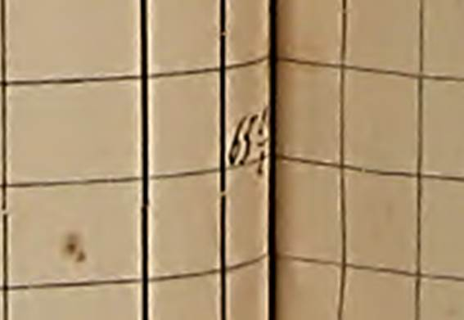
Dödsdatum

Det finns också en anteckning om att Anders återfinns nästa gång på sidan 80 i samma bok och då ser vi att han börjat arbeta som dräng hos en kvinna och hennes dotter, även om det står syster
Det är inte Anders syster för hon hette visserligen också Anna, men inte Gustavia. Hit flyttade Anders 18 oktober 1865 och platsen var Dockered.

Eftersom det inte finns några anteckningar om att han flyttat inom den tidsram som boken täcker så bor han kvar efter 1872 och i nästa bok som heter
Bergum AI:11 hittar vi honom på sidan 87. Den här boken är från 1873-1880. Han bor alltså fortfarande kvar i Dockered, men det är fler drängar nu. Det finns också en uppgift om lysning
17 augusti 1979. En intressant notering är att dottern eller systern flyttade 1873 och mamman dog 1876, men Anders var kvar tills den 4 november 1879 då han flyttade till Donsered.
Men innan dess hann också gifta sig med Emma Eriksson den 18 september 1879.
Det finns ingen notering om att det kom en ny ägare av gården och det skulle kanske därför indikera att drängarna på gården fick behålla det som de tjänade in och det skulle kunna förklara
hur det kom sig att Anders sedan hade råd att inte bara köpa Eriksgården utan även att uppfostra sina barn till andra yrken än inom jordbruket.

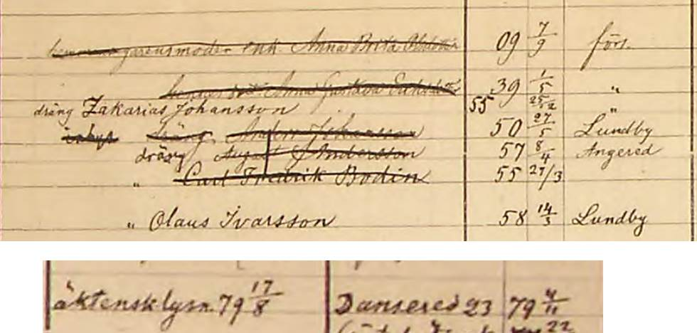

I Dansered Sörgård hittar vi honom nästa gång på sidan 23 i samma bok och nu är Emma med. De stannar inte länge där för 2 juli 1880 flyttar de till Angered.

Vi hittar dem i Angered AI:12 sidan 57. Därefter blir de kvar så länge det finns öppna kyrkböcker och det är till 1928. Här hittar vi också en okänd son, nämligen Oskar Algot den förste, som bara blev
22 dagar. Han finns inte med i den släkttavla som presenterades 1982 och 1987. Han återfinns också i död- och begravningsboken Angered F:1 på bild 48.
Dödsdatum

Vill ni titta på de sidorna fram till 1928 finns uppgifterna här.

Angered AI:13 s62 direkt länk v16278.b74.s62
Angered AII:a1 s185 v81791.b191.s185
Angered AII:a2 s192

Anders Angervall

Så kan det gå till att släktforska.

Anders Angervall

